Hoja3
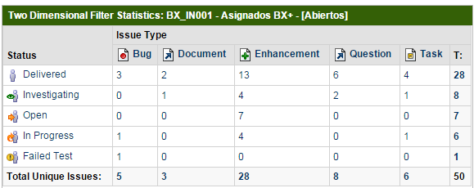
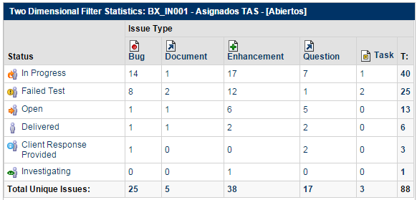
Estatus | Bug | Parametrización | Brecha | Incidencia | Migración | Total por estatus | Estatus | Bug | Brecha | Incidencia | Migración | Total por estatus
Por probar | 3 | 2 | 13 | 6 | 4 | 28 | Por probar | 1 | 2 | 2 | 0 | 5
Desarrollo | 1 | 0 | 4 | 0 | 1 | 6 | Desarrollo | 14 | 17 | 7 | 1 | 39
En diagnóstico | 0 | 0 | 7 | 0 | 0 | 7 | En diagnóstico | 1 | 6 | 5 | 0 | 12
En definición | 0 | 1 | 4 | 2 | 1 | 8 | En definición | 0 | 1 | 0 | 0 | 1
En respuesta de usuario | 0 | 0 | 0 | 0 | 0 | 0 | En respuesta de usuario | 1 | 0 | 2 | 0 | 3
Reincidencia | 1 | 0 | 0 | 0 | 0 | 1 | Reincidencia | 8 | 12 | 1 | 2 | 23
Total tipo incidencia | 5 | 3 | 28 | 8 | 6 | 50 | Total tipo incidencia | 25 | 38 | 17 | 3 | 83

